상품제안서
소주잔 칼라인쇄[무료인쇄] | 상품코드: F25722

 |  |  |  |  |  |  | 02-412-0044 | www.easy1.co.kr
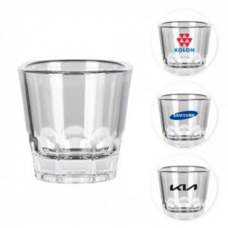

【상세/제작정보】 | <p style="margin-left: 40px;"><span style="font-size: 18pt;"><b>* 배송비 1box 100개 - 6000원(별도)</b></span></p>

【인쇄/포장옵션】 | 풀칼라 / 포장불가능

【공급단가】 | 수량 | 300~ | 500~ | 1,000~ | 3,000~ | 5,000~
*VAT별도 | 단가 | 1,440원 | 1,410원 | 1,380원 | 1,350원 | 1,320원

【상품 URL】 | https://dev.easy1.co.kr:443/src/goods_detail.php?gdno=25722

